RAT
RAT - RELATÓRIO DE ATENDIMENTO
EXECUÇÃO DOS SERVIÇOS
Número da solicitação |  | Data/hora Abertura |  |  | Contrato de Manutenção |  |  | Contratada
250195430 |  | 2025-12-08 |  |  | 2024.7421.2056 |  |  | MAFFENG ENGENHARIA E MANUTENÇÃO
Sinistro |  | Prazo de atendimento |  |  | Tipo de Manutenção |  |  | Nível de Ocorrência
(Sim/Não) |  |  |  |  | (Preventiva/Corretiva) |  |  | (Emergencial/Urgente/Normal)
Não |  | 2026-04-17 |  |  | Preventiva |  |  | Normal
Prefixo / SB - Dependência Beneficiada |  |  |  |  | Endereço - Cidade
1753 | CARMOPOLIS DE MINAS |  |  |  | CARMOPOLIS DE MINAS
Informações de Contato |  |  |  |  | Matrícula / Nome - Funcionário Solicitante
Responsável |  |  |  |  | F2268209 - SISTEMA
SERVIÇOS SOLICITADOS - Portal de Manutenção
Descrição do serviço, Tipo, Quantidade, Local de Atendimento e Prioridade* |  |  |  |  |  |  |  |  | Situação (Código**)
Levantamento Preventivo |  |  |  |  |  |  |  |  | 4
* Preencher com as informações do Portal de Manutenção da DISEC. ** Preencher o campo situação com os códigos a seguir: 1. Serviço concluído sem pendências; 2. Serviço cancelado pelo demandante; 3. Atendimento Parcial; 4. Confecção de orçamento, para execução do serviço demanda autorização por parte do CESUP Suprimentos; 5. Não Atendido. 6. Mitigação de Riscos ou primeiro atendimento
ORÇAMENTO DOS SERVIÇOS REALIZADOS
ITEM | DESCRIÇÃO |  |  |  |  |  | QTD. | UND. | VALOR UNITÁRIO | VALOR TOTAL
1.2 | DESLOCAMENTO |  |  |  |  |  | 162.00 | km | 2.51 | 406.62
1.5 | CHAMADO PREVENTIVO |  |  |  |  |  | 1.00 | un | 1856.52 | 1856.52
17.9 | PINTURA AUTOMOTIVA |  |  |  |  |  | 37.18 | m² | 37.35 | 1388.67
2.21 | ANDAIME TORRE METÁLICO (1,5 X 1,5 M) COM PISO METÁLICO |  |  |  |  |  | 6.00 | m/mês | 32.38 | 194.28
29.14 | SINALIZAÇÃO EXTERNA - SUBSTITUIÇÃO DE POLICARBONATO E PELÍCULA, INCLUSIVE MONTAGEM DA MARCA E INSTALAÇÃO (PARA MEDALHÃO, BANDEIRA, LETREIROS, PÓRTICOS DE ACESSO E SIMILARES) |  |  |  |  |  | 7.76 | M² | 254.71 | 1976.55
2.18 | REMOÇÃO DE ENTULHO COM CAÇAMBA METÁLICA, INCLUSIVE LIMPEZA, TRANSPORTE, CARGA, DESCARGA E DESCARTE CONFORME LEGISLAÇÃO AMBIENTAL - MATERIAL DE DESCARTE (ALVENARIA, ESTRUTURAS METÁLICAS, MADEIRAMENTO, REVESTIMENTOS CERÂMICOS, GESSO, DRY-WALL, ENTRE OUTROS) |  |  |  |  |  | 0.77 | m³ | 62.61 | 48.21
14.7 | RECUPERAÇÃO DE ESTRUTURAS METÁLICAS DE PÓRTICOS DE ACESSO, TOTENS, LETREIROS, MEDALHÕES, BANDEIRAS E BRISES |  |  |  |  |  | 0.10 | m² | 103.89 | 10.39
17.11 | PINTURA EM LÁTEX ACRÍLICA PREMIUM ACETINADA EM PAREDES INTERNAS OU EXTERNAS, EXCETO MUROS, COM TRÊS DEMÃOS, SEM EMASSAMENTO, COM APLICAÇÃO DE SELADOR PARA ALVENARIA EXTERIOR. |  |  |  |  |  | 407.90 | m² | 23.78 | 9699.86
13.12 | DESLOCAMENTO OU REMANEJAMENTO DE MOBILIÁRIO DENTRO DA AGÊNCIA |  |  |  |  |  | 65.00 | un | 10.15 | 659.75
29.6 | PISO TÁTIL DE BORRACHA - DIRECIONAL OU ALERTA (POR PLACA) |  |  |  |  |  | 20.00 | UN | 15.73 | 314.60
2.12 | RETIRADA DE PISO TÁTIL COM LIMPEZA |  |  |  |  |  | 2.00 | m² | 41.43 | 82.86
29.11 | FITA ADESIVA DE PISO (AMARELA / PRETA / VERMELHA) |  |  |  |  |  | 23.00 | M | 8.08 | 185.84
29.24 | REMOÇÃO DE ADESIVOS E LIMPEZA |  |  |  |  |  | 2.30 | m² | 46.16 | 106.17
19.37 | LÂMPADA LED TUBULAR BIVOLT 18/20W |  |  |  |  |  | 6.00 | UN | 17.61 | 105.66
19.36 | LÂMPADA LED TUBULAR BIVOLT 9/10W |  |  |  |  |  | 8.00 | UN | 14.92 | 119.36
29.22 | AJUSTE DE BIOMBO, DIVISÓRIAS, CARENAGENS E MOBILIÁRIO EM GERAL |  |  |  |  |  | 3.00 | un | 103.91 | 311.73
19.96 | MANUTENÇÃO DO SISTEMA DE CONTROLE DE ACESSO |  |  |  |  |  | 2.00 | UN | 57.81 | 115.62
19.98 | TECLADO DE SENHAS DIGITAL, PARA CONTROLE DE ACESSO |  |  |  |  |  | 2.00 | UN | 330.03 | 660.06
19.1 | PONTO ELÉTRICO DUPLO - CUSTOS FIXOS |  |  |  |  |  | 1.00 | UN | 50.83 | 50.83
20.14 | CORREÇÃO DE VAZAMENTOS HIDRÁULICOS, INCLUSIVE DETECÇÃO DE VAZAMENTO |  |  |  |  |  | 1.00 | un | 110.15 | 110.15
17.1 | PINTURA EM ESMALTE SINTÉTICO STANDARD EM ESTRUTURA METÁLICA COM DUAS DEMÃOS |  |  |  |  |  | 11.97 | m² | 32.63 | 390.58
17.7 | PINTURA EM ESMALTE SINTÉTICO PARA MADEIRA COM DUAS DEMÃOS, SEM EMASSAMENTO |  |  |  |  |  | 26.46 | m² | 33.46 | 885.35
15.3 | FERRAGEM PARA PORTA DE MADEIRA (FECHADURA COMPLETA) - SUBSTITUIÇÃO/INSTALAÇÃO |  |  |  |  |  | 1.00 | cj | 152.36 | 152.36
29.5 | ALARME DE EMERGÊNCIA SEM FIO PARA SANITÁRIO DE PPNE (BOTOEIRA/ALARME SONORO E VISUAL) |  |  |  |  |  | 1.00 | CJ | 451.53 | 451.53
28.11 | DUCHA HIGIÊNICA MANUAL CROMADA |  |  |  |  |  | 1.00 | UN | 162.19 | 162.19
19.6 | ESPELHOS / PLACAS / TAMPAS |  |  |  |  |  | 2.00 | UN | 23.64 | 47.28
RESUMO DO ORÇAMENTO DOS SERVIÇOS SOLICITADOS
Data / Hora Conclusão |  |  |  |  | Valor de Materiais + Mão de Obra |  |  | Valor Total
2026-04-10 |  |  |  |  | R$ 13,650.14 | + | R$ 6,842.88 | R$ 20,493.02
Observações

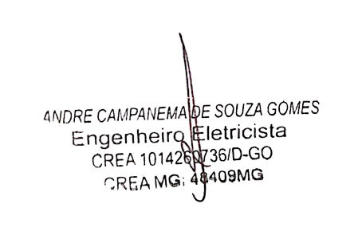
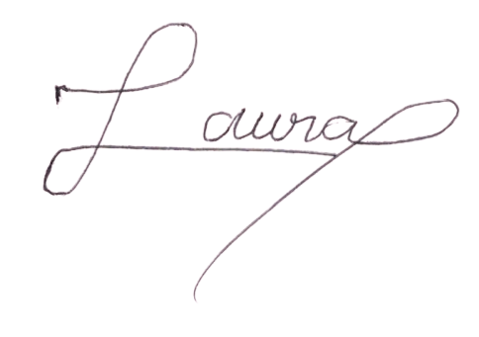
___________________________________________________ |  |  |  |  |  | ___________________________________________________________________________________

VISTO REPRESENTANTE DA EMPRESA CONTRATADA |  |  |  |  |  | CARIMBO E VISTO DA DEPENDÊNCIA

TÉCNICO |  |  |  |  |  |  |  | ENGENHEIRO
 |  |  |  |  |  |  |  | ______________________________________
AUXILIAR

Data e hora | 2026-04-10 |  | Data e hora | 2026-04-10 |  |  |  | RESPONSÁVEL TÉCNICO
CHEGADA |  |  | SAÍDA |  |  |  |  | CARIMBO - NÚMERO / VISTO DO CREA
O RAT deverá ser emitido em 3 vias sendo, a 1º para a dependência beneficiada, a 2º para a empresa contratada e a 3º CESUP Suprimentos

